Sheet1
附件：
货物清单
序号 | 标段 | 产品名称 | 规格参数 | 附参考样式图片 | 单位 | 数量 | 单价最高限价 （元） | 总价最高限价 （元）
1 | 标段一 | 网眼作训帽 | 技术标准：面料、样式、号型与规格、颜色、工艺及成品外观质量完全符合公安部《GA XXXX－XXXX 辅警帽 网眼作训帽》（试用稿）。 |  | 顶 | 52829 | 21.7 | 1146389.3
2 |  | 布面作训帽 | 技术标准：面料、样式、号型与规格、颜色、工艺及成品外观质量完全符合公安部《GA XXXX－XXXX 辅警帽 布面作训帽》（试用稿）。 |  | 顶 | 50417 | 21.32 | 1074890.44
3 | 标段二 | 作训鞋 | 技术标准：样式、号型与规格、颜色、工艺及成品外观质量完全符合公安部《GA XXXX－XXXX 辅警鞋 作训鞋》（试用稿）。 | 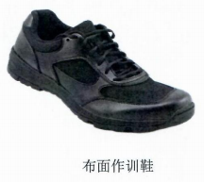 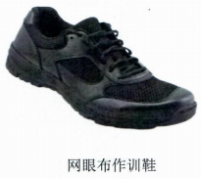 | 双 | 40378 | 114.36 | 4617628.08
4 |  | 男、女单皮鞋 | 技术标准：样式、号型与规格、颜色、工艺及成品外观质量完全符合公安部《GA XXXX－XXXX 辅警鞋 男单皮鞋》和《GA XXXX－XXXX 辅警鞋 女单皮鞋》（试用稿）。 |  | 双 | 8604 | 206.72 | 1778618.88
5 | 标段三 | 春秋作训服、勤务春秋执勤服 | 技术标准：面辅料、样式、号型与规格、颜色、工艺及成品外观质量完全符合公安部《GA XXXX－XXXX 辅警服装 春秋作训服/勤务春秋执勤服》（试用稿）。 | 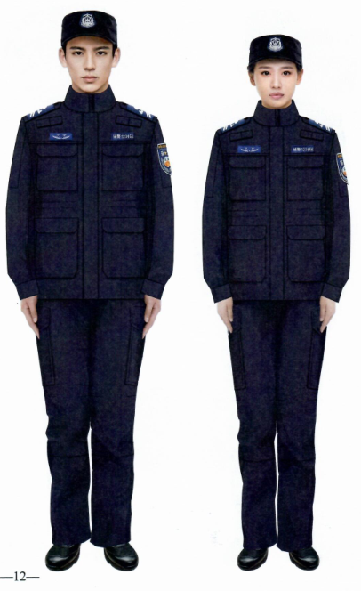 | 套 | 46967 | 234.41 | 11009534.47
6 | 标段四 | 文职春秋执勤服 | 技术标准：面辅料、样式、号型与规格、颜色、工艺及成品外观质量完全符合公安部《GA XXXX—XXXX 辅警服装 文职春秋执勤服》（试用稿）。 | 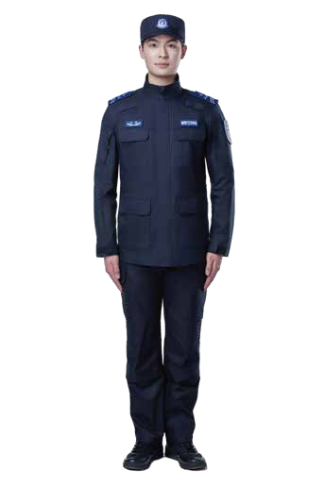 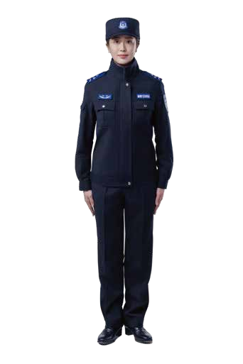 | 套 | 20080 | 212.7 | 4271016
7 |  | 文职夏季执勤服 | 技术标准：面辅料、样式、号型与规格、颜色、工艺及成品外观质量完全符合公安部《GA XXXX—XXXX 辅警服装 文职夏季执勤服》（试用稿）。 | 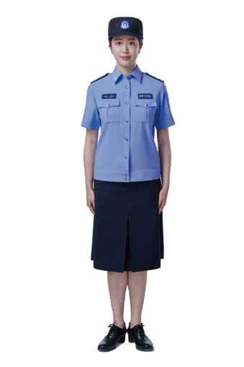 | 件 | 15289 | 71.33 | 1090564.37
8 |  | 文职单裤 | 技术标准：面辅料、样式、号型与规格、颜色、工艺及成品外观质量完全符合公安部《GA XXXX—XXXX 辅警服装 文职单裤》（试用稿）。 | 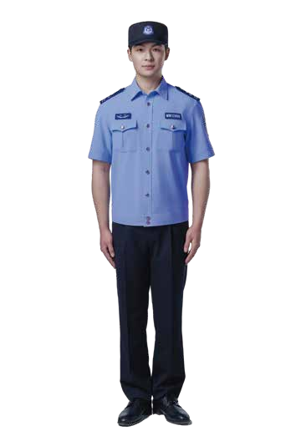 | 条 | 15422 | 76.87 | 1185489.14
9 |  | 文职长袖制式衬衣 | 技术标准：面辅料、样式、号型与规格、颜色、工艺及成品外观质量完全符合公安部《GA XXXX—XXXX 辅警服装 文职长袖制式衬衣》（试用稿）。 | 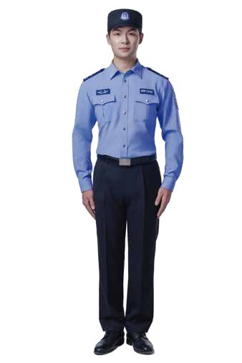 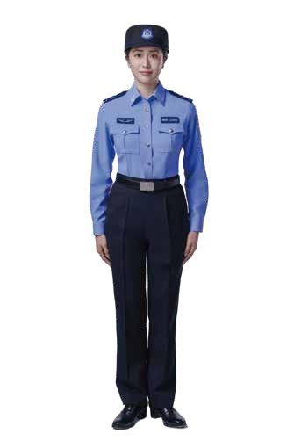 | 件 | 2412 | 79.2 | 191030.4
10 | 标段五 | 勤务单裤 | 技术标准：面辅料、样式、号型与规格、颜色、工艺及成品外观质量完全符合公安部《GA XXXX—XXXX 辅警服装 勤务单裤》（试用稿）。 |  | 条 | 45834 | 90.23 | 4135601.82
11 | 标段六 | 勤务夏季执勤服 | 技术标准：面辅料、样式、号型与规格、颜色、工艺及成品外观质量完全符合公安部《GA XXXX—XXXX 辅警服装 勤务夏季执勤服》（试用稿）。 | 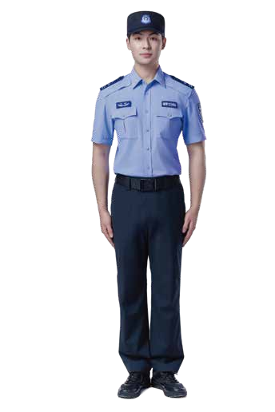 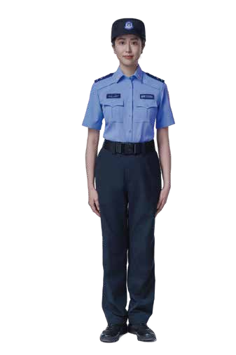 | 件 | 45632 | 76.1 | 3472595.2
12 |  | 勤务长袖制式衬衣 | 技术标准：面辅料、样式、号型与规格、颜色、工艺及成品外观质量完全符合公安部《GA XXXX—XXXX 辅警服装 勤务长袖制式衬衣》（试用稿）。 | 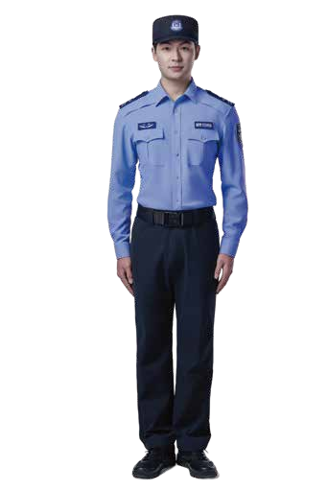 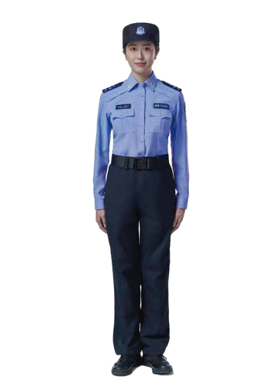 | 件 | 8685 | 86.41 | 750470.85
13 |  | 夏作训服 | 技术标准：面辅料、样式、号型与规格、颜色、工艺及成品外观质量完全符合公安部《GA XXXX—XXXX 辅警服装 夏作训服》（试用稿）。 | 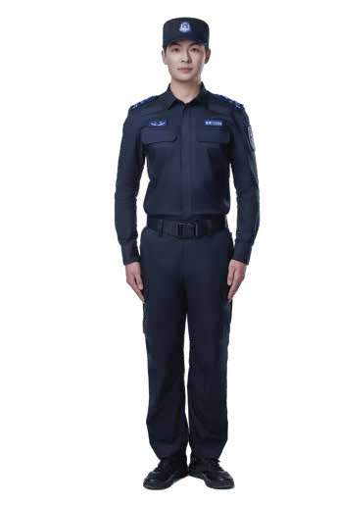 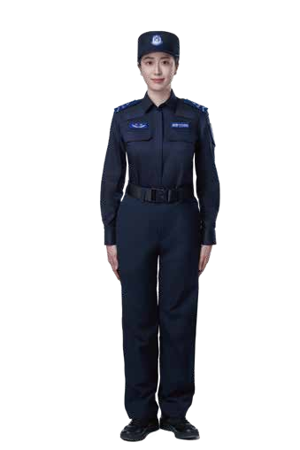 | 套 | 9762 | 213.94 | 2088482.28
合计金额（元） |  |  |  |  |  |  |  | 36812311.23

